Figuur 1
Figuur 1
Sankey materiaalstromen Nederland miljard kilo's, 2018
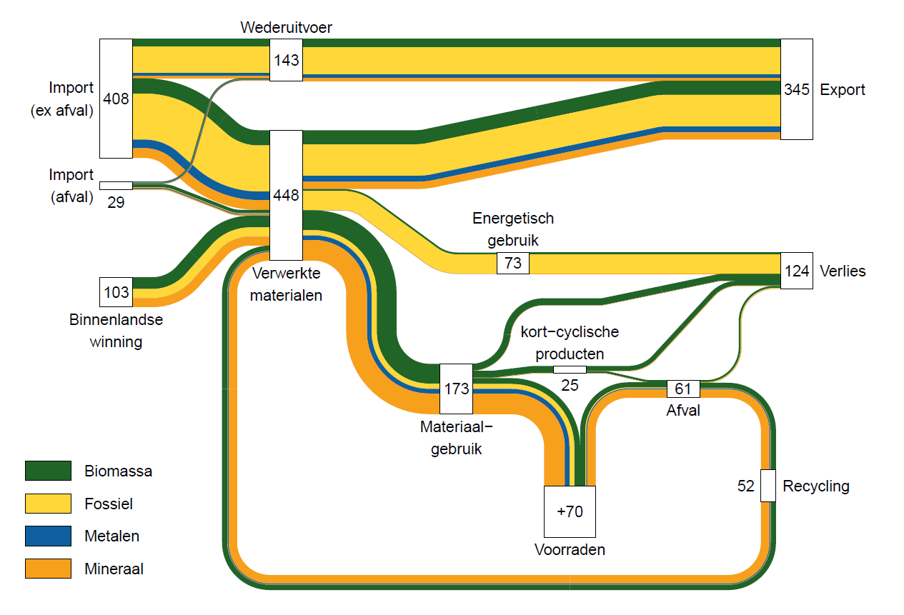

2018 Sankey input
 |  |  |  | Wederuitvoer
Van | Naar | Hoofdmateriaal | Mln kilo's | Van | Naar | Hoofdmateriaal | Mln kilo's
import (ex afval) | Verwerkt | Biomassa | 52,677 | import (ex afval) | Export | Biomassa | 24,618
 |  | Fossiel | 158,029 |  |  | Fossiel | 92,036
 |  | metaal | 29,739 |  |  | metaal | 9,664
 |  | mineraal | 33,372 |  |  | mineraal | 7,814
Import afval |  | Biomassa | 11,790 | import afval | export afval | Biomassa | 3,811
 |  | Fossiel | 1,773 |  |  | Fossiel | 339
 |  | metaal | 3,483 |  |  | metaal | 3,423
 |  | mineraal | 3,087 |  |  | mineraal | 1,073
Winning |  | Biomassa | 40,454
 |  | Fossiel | 31,705
 |  | metaal | -
 |  | mineraal | 30,610
Recycling |  | Biomassa | 18,564
 |  | Fossiel | 857
 |  | metaal | 3,557
 |  | mineraal | 28,604

Verwerkt | Energetisch | Biomassa | 6,637
 |  | Fossiel | 66,166
 |  | metaal | 170
 |  | mineraal | 262
 | Materiaalgebruik | Biomassa | 68,380
 |  | Fossiel | 17,865
 |  | metaal | 16,053
 |  | mineraal | 70,654
 | export | Biomassa | 48,468
 | incl afval | Fossiel | 108,333
 |  | metaal | 20,556
 |  | mineraal | 24,757

Materiaalgebruik | kort-cycl | Biomassa | 24,105
 |  | Fossiel | 1,207
 |  | metaal | -
 |  | mineraal | -
 | Voorraad | Biomassa | 20,290
 |  | Fossiel | 16,658
 |  | metaal | 16,053
 |  | mineraal | 70,654
 | Verlies | Biomassa | 23,985
 |  | Fossiel | -
 |  | metaal | -
 |  | mineraal | -

Kort-cyclisch | Afval | Biomassa | 7,494
 |  | Fossiel | -
 |  | metaal | -
 |  | mineraal | -
 | Verlies | Biomassa | 16,611
 |  | Fossiel | 1,207
 |  | metaal | -
 |  | mineraal | -

Voorraad | Afval | Biomassa | 18,030
 |  | Fossiel | 3,152
 |  | metaal | 3,557
 |  | mineraal | 28,604

Afval | Verlies | Biomassa | 6,960
 |  | Fossiel | 2,295
 |  | metaal | -
 |  | mineraal | -
 | Recycling | Biomassa | 18,564
 |  | Fossiel | 857
 |  | metaal | 3,557
 |  | mineraal | 28,604

